Hoja1
2024-05-24

LA PAZ 28 - HAEDO 4460-2005
BUENOS AIRES luquearti@gmail.com

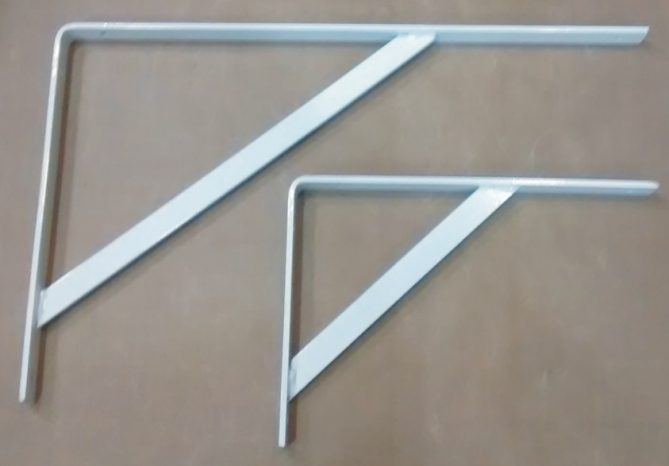
"Soportes MENSULAS"
"EXTRA REFORZADAS"

COLORES: BLANCO/NEGRO

COD. | DESCRIPCION | PRECIO
SMR-20 | Par Soporte MENSULA REFORZADA 20 | $ 6,108.00
SMR-30 | Par Soporte MENSULA REFORZADA 30 | $ 6,845.00
SMR-40 | Par Soporte MENSULA REFORZADA 40 | $ 7,687.00
SMR-50 | Par Soporte MENSULA REFORZADA 50 | $ 8,424.00

N

